信用交易
融资融券市场交易数据统计(2023-05-25)

标的证券 | 融资融券余额（亿元） | 融资余额（亿元） | 融券余额（亿元） | 融资买入额（亿元） | 融资融券规模变化（亿元） | 融资余额增幅(‰) | 融券余额增幅(%)
统计数据 | 16,106.17 | 15,190.17 | 914.02 | 603.67 | -11.03 | -0.63 | -0.17
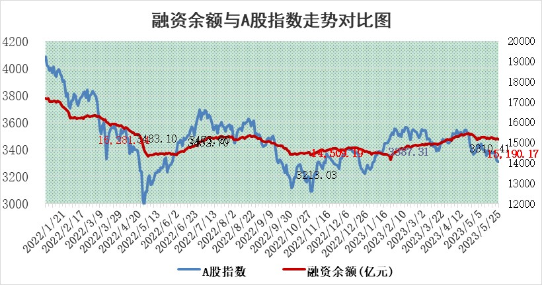

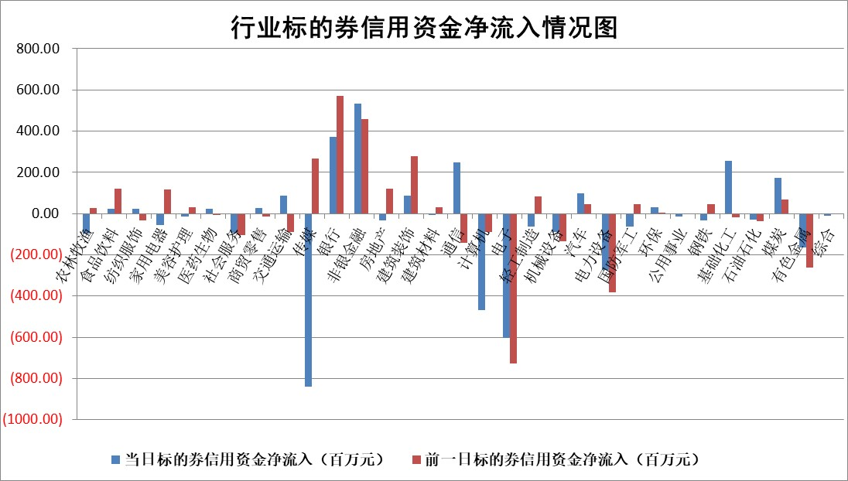

标的基金代码 | 标的基金简称 | 融资余额/市值(%) | 融资余额增幅(%) | 融资买入额/成交金额(%) | （融资余额净增额-融券余额净增额）/市值(‱) | 融券余额降幅(%) | ABS[（融资余额净增额-融券余额净增额）/市值净增额-1](%)
159902 | 华夏中小板ETF | 0.00 | 0.00 | 0.00 | 0.00 | 0.00 | 100.00
159915 | 易方达创业板ETF | 2.16 | 9.92 | 65208.65 | 14.78 | -69.63 | 222.81
159919 | 嘉实沪深300ETF | 4.81 | 0.17 | 0.79 | 0.46 | -9.05 | 101.99
159920 | 华夏恒生ETF | 66.67 | 0.26 | 14.16 | 17.27 | 13.55 | 109.80
159922 | 嘉实中证500ETF | 1.84 | 30.53 | 2911.56 | 44.24 | 0.19 | 229.43
159925 | 南方沪深300ETF | 0.04 | 4.73 | 0.02 | 0.18 | 0.00 | 103.41
159928 | 消费ETF | 0.87 | -0.88 | 1.18 | -5.94 | -75.88 | 92.97
159934 | 易方达黄金ETF | 376.96 | 0.00 | 67.91 | 1.16 | 0.00 | 103.12
159939 | 全指信息技术ETF | 0.61 | -3.78 | 108.02 | -2.61 | -0.88 | 103.00
159940 | 全指金融地产ETF | 0.14 | 9.17 | 0.04 | 1.19 | 0.00 | 105.46
159995 | 半导体芯片ETF | 2.45 | -1.35 | 78.20 | -4.30 | -3.48 | 103.30
159997 | 天弘中证电子ETF | 1.83 | 0.62 | 0.98 | 0.98 | -0.64 | 98.46
159998 | 天弘中证计算机主题ETF | 0.46 | -4.33 | 0.10 | -2.13 | -0.11 | 120.00
510050 | 华夏上证50ETF | 10.74 | 0.84 | 114.87 | 12.88 | 31.28 | 61.54
510180 | 华安上证180ETF | 0.52 | 0.72 | 2.24 | 0.62 | 16.34 | 103.48
510880 | 华泰柏瑞红利ETF | 0.29 | -1.01 | 0.94 | 0.09 | 17.93 | 100.40
510900 | 易方达恒生H股ETF | 101.12 | -0.24 | 3.78 | -23.94 | 0.00 | 87.78
511010 | 5年期国债ETF | 0.00 | 0.00 | 0.00 | 0.00 | 0.00 | 100.00
511380 | 可转债及可交换债券ETF | 7.32 | 0.97 | 1.62 | 7.03 | 0.00 | 94.91
512000 | 全指证券ETF | 6.96 | 0.76 | 20.80 | 5.62 | 0.92 | 96.18
512010 | 沪深300医药卫生ETF | 3.73 | -0.96 | 58.79 | -3.50 | 0.69 | 80.68
512070 | 沪深300非银ETF | 1.91 | -0.28 | 57.66 | -0.20 | 3.64 | 99.39
512400 | 南方中证申万有色金属ETF | 1.45 | 5.66 | 0.47 | 9.06 | 3.49 | 105.48
512580 | 广发中证环保产业ETF | 0.98 | -0.60 | 0.86 | -0.91 | -0.71 | 101.20
512660 | 国泰中证军工ETF | 2.60 | -0.70 | 9.65 | -7.92 | -14.49 | 110.91
512800 | 华宝中证银行ETF | 15.16 | 0.66 | 2.77 | 16.99 | 15.51 | 118.98
512980 | 广发中证传媒ETF | 0.97 | 5.76 | 150.57 | 5.70 | 1.85 | 103.04
515030 | 华夏中证新能源汽车ETF | 2.12 | -1.11 | 16.81 | -1.91 | 1.04 | 94.67
515050 | 华夏中证5G通信主题ETF | 1.10 | -0.80 | 10.58 | -2.50 | -10.89 | 101.51
515070 | 华夏中证人工智能ETF | 1.90 | -9.14 | 2.90 | -19.49 | -1.15 | 121.38
标的股票比较指标 |  | 融资余额/流通A股市值(%) | 融资余额增幅(%) | 融资买入额/成交金额(%) | （融资余额净增额-融券余额净增额）/流通A股市值(‱) | 融券余额降幅(%) | ABS[（融资余额净增额-融券余额净增额）/流通A股市值净增额-1](%)
前十名标的个股 |  | 仁东控股 | 鸿日达 | 中再资环 | 鸿日达 | 中远海科 | 游族网络
 |  | 永信至诚 | 腾亚精工 | 金证股份 | 腾亚精工 | 百川畅银 | 盈建科
 |  | 莱茵生物 | 正强股份 | 丰林集团 | 正强股份 | 广日股份 | 瑞丰新材
 |  | 海兰信 | 盛帮股份 | 紫金银行 | 盛帮股份 | 龙溪股份 | 浙江世宝
 |  | 全柴动力 | 远信工业 | 北辰实业 | 泽宇智能 | 迈普医学 | 美亚柏科
 |  | 大立科技 | 标榜股份 | 大名城 | 云从科技 | 广西广电 | 国盛智科
 |  | 数码视讯 | 江苏新能 | 奥泰生物 | 深水规院 | 元琛科技 | 深水规院
 |  | 亚通股份 | 江波龙 | 海印股份 | 远信工业 | 浙江世宝 | 工大科雅
 |  | 晨鸣纸业 | 光库科技 | 渝三峡A | 新国都 | 晶丰明源 | 安克创新
 |  | 万得凯 | 泽宇智能 | 民生银行 | 东利机械 | 南凌科技 | 嘉元科技
后十名标的个股 |  | 哈工智能 | 南方传媒 | 天沃科技 | 宝通科技 | 金杯电工 | 腾远钴业
 |  | 正邦科技 | 普门科技 | 哈工智能 | 深城交 | 天富能源 | 科大国创
 |  | 美好置业 | 普瑞眼科 | 正邦科技 | 精研科技 | 艾布鲁 | 宁夏建材
 |  | 宋都股份 | 上海钢联 | 美好置业 | 上海钢联 | 中触媒 | 利和兴
 |  | 中天金融 | 福昕软件 | 宋都股份 | 欧圣电气 | 三祥新材 | 五洲医疗
 |  | 华铁股份 | 大理药业 | 中天金融 | 久盛电气 | 安宁股份 | 泰恩康
 |  | 阳光城 | 科达利 | 华铁股份 | 高澜股份 | 东旭蓝天 | 胜宏科技 | ;
 |  | 紫鑫药业 | 常宝股份 | 阳光城 | 新华网 | 特发服务 | 唯赛勃
 |  | 中国中期 | 瑞丰新材 | 紫鑫药业 | 鸿博股份 | 仙鹤股份 | 京山轻机
 |  | 世茂股份 | 新华网 | 中国中期 | 熵基科技 | 南京新百 | 海泰新光
说明：1.以上普通交易数据和信用交易数据皆以交易日收盘后数据为基准；2.上述标的证券总数据只计算标的证券市场总数据，不包括从标的证券中调出去标的证券数据，所以与交易所公布的总值略有不同； 3.上述行业采用申万一级行业分类；4.以上标的基金和标的个股中比较的6个指标值中：前5个（从左至右）为正向指标，值越大排名越靠前；第6个为逆向指标，值越小，排名越靠前；5.第6个指标中ABS[]表示求绝对值，其主要用于考量信用资金相对净流入对股价相对净变化的贡献程度；6.数据来源：wind，交易所。

 | 证券代码 | 新增融资余额 | 融资买入额 | 融资买入增幅前10
远大智能 | 002689 | 28175353 | 42268582 | 199%
亚太股份 | 002284 | 21555247 | 34242865 | 82%
赛诺医疗 | 688108 | 72122899 | 101076547 | 78%
湖南发展 | 000722 | 66023557 | 137112987 | 75%
柘中股份 | 002346 | 14584119 | 36845980 | 58%
国城矿业 | 000688 | 24683149 | 48240585 | 54%
兆新股份 | 002256 | 1985058 | 4066269 | 52%
凯美特气 | 002549 | 33806472 | 61340055 | 52%
华昌达 | 300278 | 13474542 | 19303225 | 48%
新华联 | 000620 | 27311937 | 39201759 | 43%

 | 证券代码 | 新增融资余额 | 融资买入额 | 融资买入增幅前10
兔宝宝 | 002043 | 73310337 | 89923983 | 334%
捷昌驱动 | 603583 | 26026415 | 31686727 | 262%
湘财股份 | 600095 | 94196837 | 132280449 | 252%
中谷物流 | 603565 | 49103883 | 60098371 | 234%
中青宝 | 300052 | 24215352 | 31377809 | 98%
顾家家居 | 603816 | 138518545 | 188424210 | 78%
喜临门 | 603008 | 31503289 | 48351944 | 77%
财信发展 | 000838 | 10831830 | 17666790 | 74%
苏州银行 | 002966 | 10578096 | 19143736 | 72%
金诚信 | 603979 | 23858538 | 36098133 | 60%

